Eva. Voleo Base
MMDS01.04.18.P02.F31
1
VERSIÓN
13/jul/2018
FECHA DE ENTRADA
EN VIGENCIA
SISTEMAS DE GESTIÓN Y CONTROL INTEGRADOS
(SISTEDA, SGC y MECI)
MODELO EVALUATIVO TÉCNICO
PROGRAMA DEPORVIDA

DESARROLLO SOCIAL
SERVICIO DE DEPORTE Y RECREACIÓN

FECHA: |  |  | ESCENARIO:
MONITOR:
DISCIPLINA: | Voleibol |  | NIVEL: | Base
INDICADOR TÉCNICO
COMPRENDE COMO SE REALIZA EL GESTO TECNICO DEL VOLEO Y LO EJECUTA CON SIMILITUD A LA TECNICA ADECUADA.
EVALUACIÓN: | EL VOLEO

OBJETIVO: | Medir el desarrollo de la ejecucion y tecnica de voleo en el grupo base- iniciacion |  |  |  | GRÁFICO

 |  |  |  |  | 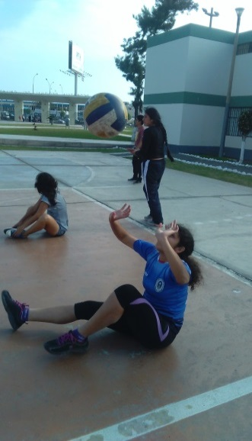
MATERIALES: | balón, cronómetro

DESCRIPCIÓN DE LA PRUEBA: | 1.1-El niño se ubica sentado con pies abiertos realizando la postura de manos para el voleo, a la orden de partida realizara voleo con agarre de manos ( maximo 3 segundos ), cuando agarre el balon se desplaza con las manos hacia el lado derecho por un minuto donde el balon no debe de caer,tendra dos oportunidades y se tomara la mejor

RECOMENDACIONES: | si el balon cae el niño debera de comenzar de nuevo teniendo 2 intentos mas

CALIFICACIÓN: | se evalua la postura de manos y el gesto tecnico que sea semenajante al del voleo de pie y sentado

Vo.Bo. Realizó:
Vo.Bo. Revisó:
Vo.Bo. Aprobó:

Elaborado por: Aldover Alexander Colorado |  | Cargo: N/A |  |  | Fecha: 07/may/2017 | Firma:
Revisado por: Ruben Darío Muñoz Abadía |  | Cargo: Subsecretario de Fomento |  |  | Fecha: 10/may/2018 | Firma:
Aprobado por: Silvio Fernando López Ferro |  | Cargo: Secretario del Deporte y la Recreación |  |  | Fecha: 10/may/2018 | Firma:

Eva. Voleo Irra
MMDS01.04.18.P02.F31
1
VERSIÓN
13/jul/2018
FECHA DE ENTRADA
EN VIGENCIA
SISTEMAS DE GESTIÓN Y CONTROL INTEGRADOS
(SISTEDA, SGC y MECI)
MODELO EVALUATIVO TÉCNICO
PROGRAMA DEPORVIDA

DESARROLLO SOCIAL
SERVICIO DE DEPORTE Y RECREACIÓN

FECHA: |  |  | ESCENARIO:
MONITOR:
DISCIPLINA: | Voleibol |  | NIVEL: | Irradiación
INDICADOR TÉCNICO
EJECUTA PASES UTILIZANDO EL GESTO TECNICO DEL VOLEO EN EJERCICIOS CON MOVIMIENTO
EVALUACIÓN: | EL VOLEO

OBJETIVO: | Medir el desarrollo de la tecnica de voleo pase con movimiento en el grupo iniciacion- irradiacion |  |  |  | GRÁFICO

 |  |  |  |  | 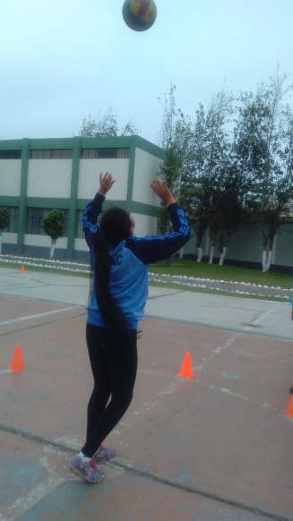
MATERIALES: | balón, cronómetro,topes

DESCRIPCIÓN DE LA PRUEBA: | El niño debera de realizar el pase de voleo sobre una bateria de dezplazamientos de zig -zag , donde en cada tope debe de parar y realizar 3 pases de voleo sin retencion , el niño tendra 1 minuto de trabajo para realizar los 5 topes colocados.

RECOMENDACIONES: | si el balon cae el niño debera de comenzar de nuevo teniendo 2 intentos mas , no debe de realizar retencion y el desplazamiento debe ser lateral

CALIFICACIÓN: | se evalua la tecnica correcta del pase de voleo acompañado al correcto des plazamiento

Vo.Bo. Realizó:
Vo.Bo. Revisó:
Vo.Bo. Aprobó:

Elaborado por: Aldover Alexander Colorado |  | Cargo: N/A |  |  | Fecha: 07/may/2017 | Firma:
Revisado por: Ruben Darío Muñoz Abadía |  | Cargo: Subsecretario de Fomento |  |  | Fecha: 10/may/2018 | Firma:
Aprobado por: Silvio Fernando López Ferro |  | Cargo: Secretario del Deporte y la Recreación |  |  | Fecha: 10/may/2018 | Firma:

Eva. Voleo Funda
MMDS01.04.18.P02.F31
1
VERSIÓN
13/jul/2018
FECHA DE ENTRADA
EN VIGENCIA
SISTEMAS DE GESTIÓN Y CONTROL INTEGRADOS
(SISTEDA, SGC y MECI)
MODELO EVALUATIVO TÉCNICO
PROGRAMA DEPORVIDA

DESARROLLO SOCIAL
SERVICIO DE DEPORTE Y RECREACIÓN

FECHA: |  |  | ESCENARIO:
MONITOR:
DISCIPLINA: | Voleibol |  | NIVEL: | Fundamentación
INDICADOR TÉCNICO
EJECUTA PASES UTILIZANDO EL GESTO TECNICO DEL VOLEO EN EJERCICIOS CON MOVIMIENTO Y EN ACCIONES REALES DE JUEGO
EVALUACIÓN: | VOLEO

OBJETIVO: | Medir el desarrollo de la tecnica de voleo pase con movimiento en accion de juego grupo formacion - fundamentacion |  |  |  | GRÁFICO

 |  |  |  |  | 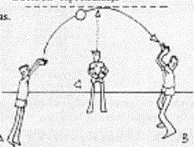
MATERIALES: | balón, cronómetro,topes, malla

DESCRIPCIÓN DE LA PRUEBA: | 1.2 el niño va realizar el trabajo de reloj donde el pase siempre va hacer a 6 y va rotar en 1,2,4,5 en los dos ejercicios tendra 1 minuto para ejecutar la evaluacion, el niño tendra dos oportunidades y se tomara la mejor

RECOMENDACIONES: | si el balon cae o realiza mala rotacion tendra que realiza el ejercicio de nuevo el niño no debe de realizar dobles ni retencion , el voleo tiene que ir bien direccionado y el balon no debe caer

CALIFICACIÓN: | se evalua la tecnica correcta del pase de voleo acompañado al correcto des plazamiento y la accion real de juego por cada ejercicio el niño tendra 1 minuto de tiempo

Vo.Bo. Realizó:
Vo.Bo. Revisó:
Vo.Bo. Aprobó:

Elaborado por: Aldover Alexander Colorado |  | Cargo: N/A |  |  | Fecha: 07/may/2017 | Firma:
Revisado por: Ruben Darío Muñoz Abadía |  | Cargo: Subsecretario de Fomento |  |  | Fecha: 10/may/2018 | Firma:
Aprobado por: Silvio Fernando López Ferro |  | Cargo: Secretario del Deporte y la Recreación |  |  | Fecha: 10/may/2018 | Firma:

Eva. Voleo Apro
MMDS01.04.18.P02.F31
1
VERSIÓN
13/jul/2018
FECHA DE ENTRADA
EN VIGENCIA
SISTEMAS DE GESTIÓN Y CONTROL INTEGRADOS
(SISTEDA, SGC y MECI)
MODELO EVALUATIVO TÉCNICO
PROGRAMA DEPORVIDA

DESARROLLO SOCIAL
SERVICIO DE DEPORTE Y RECREACIÓN

FECHA: |  |  | ESCENARIO:
MONITOR:
DISCIPLINA: | Voleibol |  | NIVEL: | Apropiación
INDICADOR TÉCNICO
EJECUTA EL GESTO TECNICO DEL VOLEO EN SITUACIONES REALES DE JUEGO.
EVALUACIÓN: | EL VOLEO

OBJETIVO: | Medir el desarrollo de la tecnica de voleo pase con movimiento en accion de juego con bola corta y larga grupo iniciacion- irradiacion |  |  |  | GRÁFICO

 |  |  |  |  | 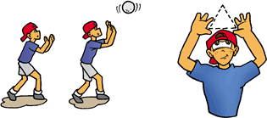
MATERIALES: | balón, cronómetro,topes, malla

DESCRIPCIÓN DE LA PRUEBA: | el niño se ubica en 2,3,4 donde 2 y 4 va realizar voleo con bola corta al otro campo de juego señalizado con topes en forma de cuadrantes , en la posicion 3 debera de realizar voleo con bola larga a un cuadrante de topes , la rotacion hacer por minuto con la rotacion universa 2-3-4

RECOMENDACIONES: | si el balon cae o realiza falta con el gesto tecnico tendra que realizar de nuevo el trabajo no se deben realizar retenciones , dobles ni llevadas por cada posicion trabajar por un minuto

CALIFICACIÓN: | se evalua la tecnica del voleo con sus dirferentes fases ( corta y larga) ,teniendo el cuenta el minuto de trabajo

Vo.Bo. Realizó:
Vo.Bo. Revisó:
Vo.Bo. Aprobó:

Elaborado por: Aldover Alexander Colorado |  | Cargo: N/A |  |  | Fecha: 07/may/2017 | Firma:
Revisado por: Ruben Darío Muñoz Abadía |  | Cargo: Subsecretario de Fomento |  |  | Fecha: 10/may/2018 | Firma:
Aprobado por: Silvio Fernando López Ferro |  | Cargo: Secretario del Deporte y la Recreación |  |  | Fecha: 10/may/2018 | Firma:

Eva. Recepcion Base
MMDS01.04.18.P02.F31
1
VERSIÓN
13/jul/2018
FECHA DE ENTRADA
EN VIGENCIA
SISTEMAS DE GESTIÓN Y CONTROL INTEGRADOS
(SISTEDA, SGC y MECI)
MODELO EVALUATIVO TÉCNICO
PROGRAMA DEPORVIDA

DESARROLLO SOCIAL
SERVICIO DE DEPORTE Y RECREACIÓN

FECHA: |  |  | ESCENARIO:
MONITOR:
DISCIPLINA: | Voleibol |  | NIVEL: | Base
INDICADOR TÉCNICO
COMPRENDE COMO SE REALIZA EL GESTO TECNICO DEL GOLPE DE ANTEBRAZO Y LO EJECUTA CON SIMILITUD A LA TECNICA ADECUADA.
EVALUACIÓN: | RECEPCION DE ANTEBRAZO

OBJETIVO: | Medir el desarrollo de la ejecucion y tecnica de recepcion en el grupo base- iniciacion |  |  |  | GRÁFICO

 |  |  |  |  | 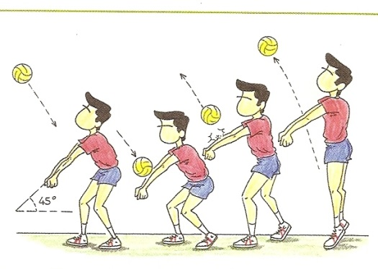
MATERIALES: | balón, cronómetro

DESCRIPCIÓN DE LA PRUEBA: | El niño estara de pie con posicion de recepcion , tendra un minuto para realizar el trabajo de recepcion donde el profesor rebotara el balon al frente de el por un minuto, tendra dos oportunidades y se anotara donde hizo el mayor numero de rececpciones

RECOMENDACIONES: | si el balon cae el niño debera de comenzar de nuevo teniendo 2 intentos mas debe tener la correcta posicion

CALIFICACIÓN: | se evalua la postura de brazos del niño el impulso y ubicación de la recepcion se evaluara la cantidad de ejecuciones por minuto

Vo.Bo. Realizó:
Vo.Bo. Revisó:
Vo.Bo. Aprobó:

Elaborado por: Aldover Alexander Colorado |  | Cargo: N/A |  |  | Fecha: 07/may/2017 | Firma:
Revisado por: Ruben Darío Muñoz Abadía |  | Cargo: Subsecretario de Fomento |  |  | Fecha: 10/may/2018 | Firma:
Aprobado por: Silvio Fernando López Ferro |  | Cargo: Secretario del Deporte y la Recreación |  |  | Fecha: 10/may/2018 | Firma:

Eva. Recepcion Irra
MMDS01.04.18.P02.F31
1
VERSIÓN
13/jul/2018
FECHA DE ENTRADA
EN VIGENCIA
SISTEMAS DE GESTIÓN Y CONTROL INTEGRADOS
(SISTEDA, SGC y MECI)
MODELO EVALUATIVO TÉCNICO
PROGRAMA DEPORVIDA

DESARROLLO SOCIAL
SERVICIO DE DEPORTE Y RECREACIÓN

FECHA: |  |  | ESCENARIO:
MONITOR:
DISCIPLINA: | Voleibol |  | NIVEL: | Irradiacion
INDICADOR TÉCNICO
REALIZA LA RECEPCION DE ANTEBRAZO EN EJERCICIOS INDIVIDUALES.
EVALUACIÓN: | RECEPCION DE ANTEBRAZO

OBJETIVO: | Medir el desarrollo de la tecnica de recepcion individual en el grupo iniciacion -irradiacion |  |  |  | GRÁFICO

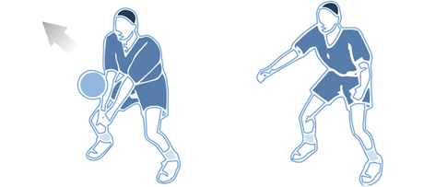
MATERIALES: | balón, cronómetro

DESCRIPCIÓN DE LA PRUEBA: | El niño estara de pie con posicion de recepcion sobre un tope tendra un tope a la izquierza y a la derecha a una distancia de 3 metros cada una, dando el pase de recepcion un punto indicado tendra 1 minuto para realizar el trabajo

RECOMENDACIONES: | si el balon cae el niño debera de comenzar de nuevo teniendo 2 intentos mas

CALIFICACIÓN: | se evalua la postura de brazos del niño , el desplazamiento y ubicación de la recepcion se evaluara la cantidad de ejecuciones por minuto

Vo.Bo. Realizó:
Vo.Bo. Revisó:
Vo.Bo. Aprobó:

Elaborado por: Aldover Alexander Colorado |  | Cargo: N/A |  |  | Fecha: 07/may/2017 | Firma:
Revisado por: Ruben Darío Muñoz Abadía |  | Cargo: Subsecretario de Fomento |  |  | Fecha: 10/may/2018 | Firma:
Aprobado por: Silvio Fernando López Ferro |  | Cargo: Secretario del Deporte y la Recreación |  |  | Fecha: 10/may/2018 | Firma:

Eva. Recepcion Funda
MMDS01.04.18.P02.F31
1
VERSIÓN
13/jul/2018
FECHA DE ENTRADA
EN VIGENCIA
SISTEMAS DE GESTIÓN Y CONTROL INTEGRADOS
(SISTEDA, SGC y MECI)
MODELO EVALUATIVO TÉCNICO
PROGRAMA DEPORVIDA

DESARROLLO SOCIAL
SERVICIO DE DEPORTE Y RECREACIÓN

FECHA: |  |  | ESCENARIO:
MONITOR:
DISCIPLINA: | Voleibol |  | NIVEL: | Fundamentacion
INDICADOR TÉCNICO
REALIZA LA RECEPCION DE ANTEBRAZO EN EJERCICIOS EN PAREJAS.
EVALUACIÓN: | RECEPCION DE ANTEBRAZO

OBJETIVO: | Medir el desarrollo de la tecnica de recepcion movimiento en parejas formacion y fundamentacion |  |  |  | GRÁFICO

 |  |  |  |  | 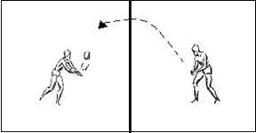
MATERIALES: | balón, cronómetro,topes, malla

DESCRIPCIÓN DE LA PRUEBA: | 1.2 se trabajara en pareja se va realizar cada niño en un lado del campo con la malla a la medida de esta fase 2,10m tendran un minuto para pasar el balon con recepcion ( dejando rebotar el balon una ves en su lado del campo ) tendra dos oportunidades se tomara la mejor

RECOMENDACIONES: | tener la correcta postura para realizar el ejercicio y realizar de una buena manera los desplazamientos

CALIFICACIÓN: | se evalua la postura del niño el desplazamiento , la vision perifericase evaluara la cantidad de ejecuciones por minuto

Vo.Bo. Realizó:
Vo.Bo. Revisó:
Vo.Bo. Aprobó:

Elaborado por: Aldover Alexander Colorado |  | Cargo: N/A |  |  | Fecha: 07/may/2017 | Firma:
Revisado por: Ruben Darío Muñoz Abadía |  | Cargo: Subsecretario de Fomento |  |  | Fecha: 10/may/2018 | Firma:
Aprobado por: Silvio Fernando López Ferro |  | Cargo: Secretario del Deporte y la Recreación |  |  | Fecha: 10/may/2018 | Firma:

Eva. Recepcion Apro
MMDS01.04.18.P02.F31
1
VERSIÓN
13/jul/2018
FECHA DE ENTRADA
EN VIGENCIA
SISTEMAS DE GESTIÓN Y CONTROL INTEGRADOS
(SISTEDA, SGC y MECI)
MODELO EVALUATIVO TÉCNICO
PROGRAMA DEPORVIDA

DESARROLLO SOCIAL
SERVICIO DE DEPORTE Y RECREACIÓN

FECHA: |  |  | ESCENARIO:
MONITOR:
DISCIPLINA: | Voleibol |  | NIVEL: | Apropiacion
INDICADOR TÉCNICO
REALIZA LA RECEPCION DE ANTEBRAZO EN SITUACIONES REALES DE JUEGO.
EVALUACIÓN: | RECEPCION DE ANTEBRAZO

OBJETIVO: | Medir el desarrollo de la tecnica de recepcion pase con movimiento en accion de juego grupo formacion- apropiacion |  |  |  | GRÁFICO

 |  |  |  |  | 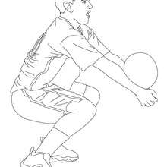
MATERIALES: | balón, cronómetro,topes, malla

DESCRIPCIÓN DE LA PRUEBA: | el niño se ubicara en zona 6 o posicion 6 donde va recibir saques por arriba de un compañero y debe recepcionar de manera optima generando juego sin que esta pasae al otro lado del campo tendra 1 minuto para realizar el ejercicio , tendra dos oportunidades y se tomara la mejor

RECOMENDACIONES: | el niño tendra dos oportunidades si la rececpcion pasa al otro lado del campo sera un mal ejercicio, el balon debe quedar en campo propio

CALIFICACIÓN: | se evalua la tecnica de la recepcion, tecnica de brazo, postura , vision periferica , ubicacion ,teniendo el cuenta el minuto de trabajo)se evaluara la cantidad de ejecuciones por minuto

Vo.Bo. Realizó:
Vo.Bo. Revisó:
Vo.Bo. Aprobó:

Elaborado por: Aldover Alexander Colorado |  | Cargo: N/A |  |  | Fecha: 07/may/2017 | Firma:
Revisado por: Ruben Darío Muñoz Abadía |  | Cargo: Subsecretario de Fomento |  |  | Fecha: 10/may/2018 | Firma:
Aprobado por: Silvio Fernando López Ferro |  | Cargo: Secretario del Deporte y la Recreación |  |  | Fecha: 10/may/2018 | Firma:

Eva. Saque Base
MMDS01.04.18.P02.F31
1
VERSIÓN
13/jul/2018
FECHA DE ENTRADA
EN VIGENCIA
SISTEMAS DE GESTIÓN Y CONTROL INTEGRADOS
(SISTEDA, SGC y MECI)
MODELO EVALUATIVO TÉCNICO
PROGRAMA DEPORVIDA

DESARROLLO SOCIAL
SERVICIO DE DEPORTE Y RECREACIÓN

FECHA: |  |  | ESCENARIO:
MONITOR:
DISCIPLINA: | Voleibol |  | NIVEL: | Base
INDICADOR TÉCNICO
COMPRENDE COMO SE REALIZA EL GESTO TECNICO DEL SAQUE POR ABAJO Y LO EJECUTA CON SIMILITUD A LA TECNICA ADECUADA.
EVALUACIÓN: | SAQUE POR DEBAJO

OBJETIVO: | Medir el desarrollo de la ejecucion y tecnica del saque por debajo en el grupo iniciacion- base |  |  |  | GRÁFICO

 |  |  |  |  | 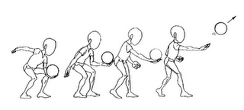
MATERIALES: | balón, cronómetro, aro

DESCRIPCIÓN DE LA PRUEBA: | El niño estara en el punto de saque de minivoley, tendra un aro a una distancia de 3 metros el niño debe de estar en posicion de saque sin tocar la linea , tendra 1 minuto para realizar los saques por debajo donde el balon debe caer dentro del aro

RECOMENDACIONES: | si el balon cae fuera del aro o si el niño pisa linea sera mala ejecucucion el niño tendra dos oportunidades donde se tomara la mejor de las dos

CALIFICACIÓN: | se evalua la postura del niño, la ubicación de los pies, la vision periferica se evaluara la cantidad de ejecuciones por minuto

Vo.Bo. Realizó:
Vo.Bo. Revisó:
Vo.Bo. Aprobó:

Elaborado por: Aldover Alexander Colorado |  | Cargo: N/A |  |  | Fecha: 07/may/2017 | Firma:
Revisado por: Ruben Darío Muñoz Abadía |  | Cargo: Subsecretario de Fomento |  |  | Fecha: 10/may/2018 | Firma:
Aprobado por: Silvio Fernando López Ferro |  | Cargo: Secretario del Deporte y la Recreación |  |  | Fecha: 10/may/2018 | Firma:

Eva. Saque Irra
MMDS01.04.18.P02.F31
1
VERSIÓN
13/jul/2018
FECHA DE ENTRADA
EN VIGENCIA
SISTEMAS DE GESTIÓN Y CONTROL INTEGRADOS
(SISTEDA, SGC y MECI)
MODELO EVALUATIVO TÉCNICO
PROGRAMA DEPORVIDA

DESARROLLO SOCIAL
SERVICIO DE DEPORTE Y RECREACIÓN

FECHA: |  |  | ESCENARIO:
MONITOR:
DISCIPLINA: | Voleibol |  | NIVEL: | Irradiacion
INDICADOR TÉCNICO
EJECUTA EL GESTO TECNICO DEL SAQUE POR ABAJO EN EJERCICIOS INDIVIDUALES SIN TENER EN CUENTA LA PRECISION.
EVALUACIÓN: | SAQUE POR DEBAJO

OBJETIVO: | Medir el desarrollo de la tecnica del saque por abajo en el grupo - iniciacion-irradiacion |  |  |  | GRÁFICO

 |  |  |  |  | 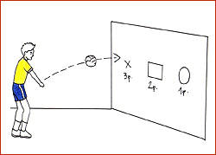
MATERIALES: | balón, cronómetro (pared del coliseo o malla)

DESCRIPCIÓN DE LA PRUEBA: | el niño se ubicara al frente de una pared o malla a una distancia de 3 metros donde realizara saques por debajo con la correcta tecnica donde el balon no debe de caer al suelo, tendra 1 minuto para realizar la mayoria de saques por abajo

RECOMENDACIONES: | si el balon cae el niño debera de comenzar de nuevo teniendo 2 intentos mas

CALIFICACIÓN: | se evalua la postura del niño, la ubicación de los pies, la vision periferica se evaluara la cantidad de ejecuciones por minuto

Vo.Bo. Realizó:
Vo.Bo. Revisó:
Vo.Bo. Aprobó:

Elaborado por: Aldover Alexander Colorado |  | Cargo: N/A |  |  | Fecha: 07/may/2017 | Firma:
Revisado por: Ruben Darío Muñoz Abadía |  | Cargo: Subsecretario de Fomento |  |  | Fecha: 10/may/2018 | Firma:
Aprobado por: Silvio Fernando López Ferro |  | Cargo: Secretario del Deporte y la Recreación |  |  | Fecha: 10/may/2018 | Firma:

Eva. Saque Funda
MMDS01.04.18.P02.F31
1
VERSIÓN
13/jul/2018
FECHA DE ENTRADA
EN VIGENCIA
SISTEMAS DE GESTIÓN Y CONTROL INTEGRADOS
(SISTEDA, SGC y MECI)
MODELO EVALUATIVO TÉCNICO
PROGRAMA DEPORVIDA
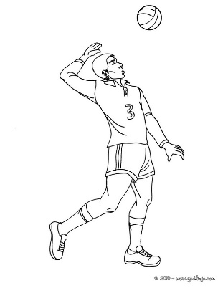

DESARROLLO SOCIAL
SERVICIO DE DEPORTE Y RECREACIÓN

FECHA: |  |  | ESCENARIO:
MONITOR:
DISCIPLINA: | Voleibol |  | NIVEL: | Fundamentacion
INDICADOR TÉCNICO
COMPRENDE COMO SE REALIZA EL GESTO TECNICO DEL SAQUE POR ARRIBA Y LO EJECUTA CON SIMILITUD A LA TECNICA ADECUADA.
EVALUACIÓN: | SAQUE POR ARRIBA

OBJETIVO: | Medir el desarrollo de la tecnica de saque por arriba con similitud a la situacion real de juego formacion y fundamentacion |  |  |  | GRÁFICO

 |  |  |  |  | 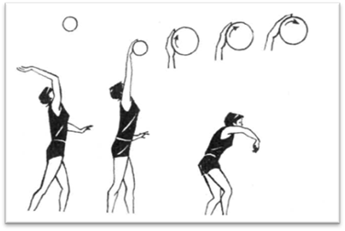
MATERIALES: | balón, cronómetro,topes, malla

DESCRIPCIÓN DE LA PRUEBA: | El niño se para en linea de saque y tendra que realizar saques por arriba donde el balon debe caer al otro lado del campo ( la altura de malla debe de estar adecuada al grupo ) el niño tendra 1 minuto para realizar el trabajo, tendra dos oportunidades y se tomara la mejor

RECOMENDACIONES: | tener la correcta postura una buena tecnica , si el balon queda adentro de su popio campo sera mal ejecutado

CALIFICACIÓN: | se evalua la postura del niño, la ubicación de los pies, la vision periferica )se evaluara la cantidad de ejecuciones por minuto

Vo.Bo. Realizó:
Vo.Bo. Revisó:
Vo.Bo. Aprobó:

Elaborado por: Aldover Alexander Colorado |  | Cargo: N/A |  |  | Fecha: 07/may/2017 | Firma:
Revisado por: Ruben Darío Muñoz Abadía |  | Cargo: Subsecretario de Fomento |  |  | Fecha: 10/may/2018 | Firma:
Aprobado por: Silvio Fernando López Ferro |  | Cargo: Secretario del Deporte y la Recreación |  |  | Fecha: 10/may/2018 | Firma:

Eva. Saque Apro
MMDS01.04.18.P02.F31
1
VERSIÓN
13/jul/2018
FECHA DE ENTRADA
EN VIGENCIA
SISTEMAS DE GESTIÓN Y CONTROL INTEGRADOS
(SISTEDA, SGC y MECI)
MODELO EVALUATIVO TÉCNICO
PROGRAMA DEPORVIDA

DESARROLLO SOCIAL
SERVICIO DE DEPORTE Y RECREACIÓN

FECHA: |  |  | ESCENARIO:
MONITOR:
DISCIPLINA: | Voleibol |  | NIVEL: | Apropiacion
INDICADOR TÉCNICO
REALIZA EL GESTO TECNICO DEL SAQUE POR ARRIBA EN ACCIONES REALES DE JUEGO
EVALUACIÓN: | SAQUE POR ARRIBA

OBJETIVO: | Medir el gesto tecnico de saque por arriba en situacion real de juego |  |  |  | GRÁFICO

 |  |  |  |  | 
MATERIALES: | balón, cronómetro,topes, malla

DESCRIPCIÓN DE LA PRUEBA: | el niño se ubicara en linea de saque donde debera de ejecutar saques por arriba alternando la direccion un saque va a 1 y el otro a 5 alternado, tendra un minuto para realizar el trabajo, con dos oportunidades y se tomara la mejor

RECOMENDACIONES: | tener la correcta postura y la buena tecnica si el balon no cae en esas dos zonas sera una mala ejecucion

CALIFICACIÓN: | se evalua la postura del niño, la ubicación de los pies, la vision periferica se evaluara la cantidad de ejecuciones por minuto

Vo.Bo. Realizó:
Vo.Bo. Revisó:
Vo.Bo. Aprobó:

Elaborado por: Aldover Alexander Colorado |  | Cargo: N/A |  |  | Fecha: 07/may/2017 | Firma:
Revisado por: Ruben Darío Muñoz Abadía |  | Cargo: Subsecretario de Fomento |  |  | Fecha: 10/may/2018 | Firma:
Aprobado por: Silvio Fernando López Ferro |  | Cargo: Secretario del Deporte y la Recreación |  |  | Fecha: 10/may/2018 | Firma:

